20并发
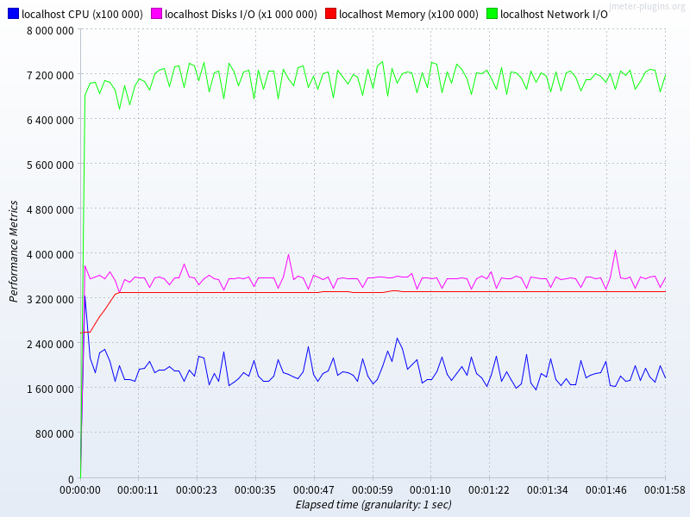
 | 数据库 | # 样本 | 平均值 | 中位数 | 90% 百分位 | 95% 百分位 | 99% 百分位 | 最小值 | 最大值 | 异常 % | 吞吐量 | 接收 KB/sec | 标准偏差
insert | mysql | 2787834 | 0 | 1 | 1 | 2 | 2 | 0 | 880 | 0.00% | 23231.8 | 249.6 | 1.66
insert | mariadb | 2346563 | 1 | 1 | 1 | 1 | 2 | 0 | 891 | 0.00% | 19555.3 | 210.1 | 1.67
joinselect | mysql | 9330039 | 0 | 0 | 1 | 1 | 1 | 0 | 933 | 0.00% | 77750.3 | 9718.8 | 1.11
joinselect | mariadb | 10360689 | 0 | 0 | 1 | 1 | 1 | 0 | 855 | 0.00% | 86340.5 | 11214.1 | 1.05

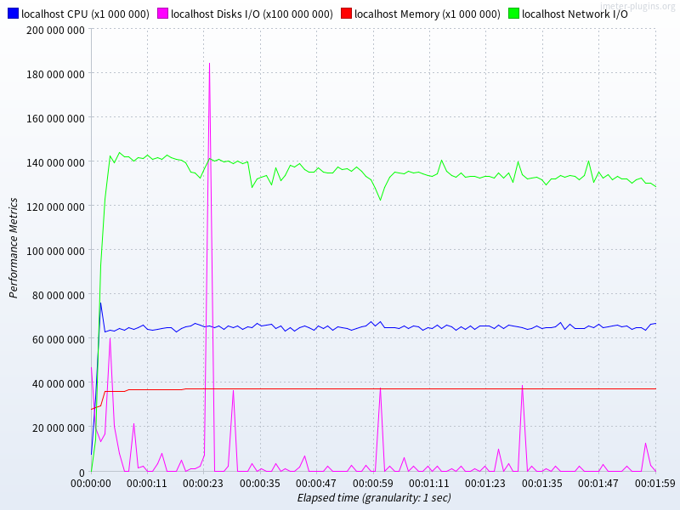
测试期间资源统计
mysql | insert |  |  |  |  |  |  |  |  |  |  | joinselect
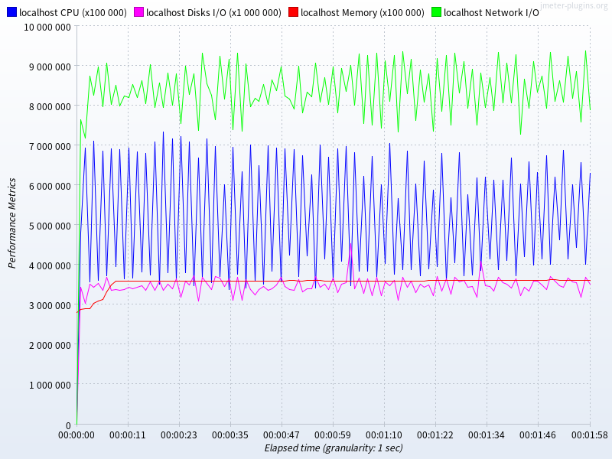

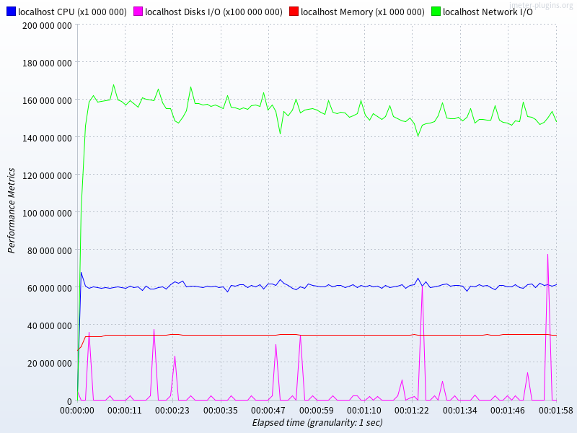
mariadb | insert |  |  |  |  |  |  |  |  |  |  | joinselect

200并发
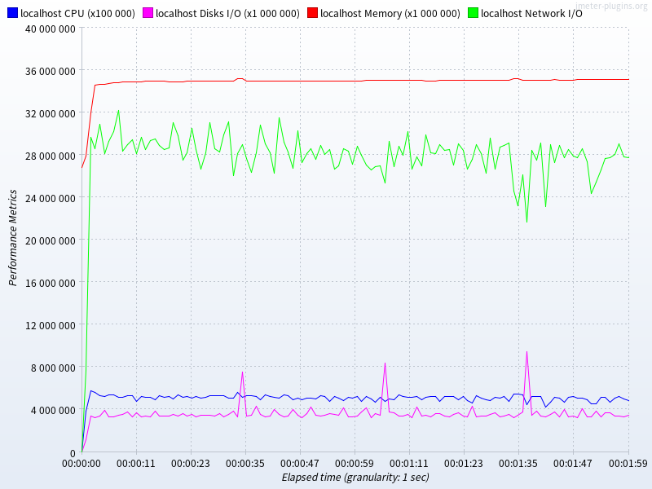
 | 数据库 | # 样本 | 平均值 | 中位数 | 90% 百分位 | 95% 百分位 | 99% 百分位 | 最小值 | 最大值 | 异常 % | 吞吐量 | 接收 KB/sec | 标准偏差
insert | mysql | 5556256 | 4 | 3 | 8 | 11 | 23 | 0 | 941 | 0.00% | 46292.9 | 497.3 | 5.59
insert | mariadb | 9309310 | 2 | 2 | 4 | 5 | 8 | 0 | 915 | 0.00% | 77569.8 | 833.3 | 4.01
joinselect | mysql | 11376035 | 1 | 1 | 5 | 9 | 14 | 0 | 1051 | 0.00% | 94782.9 | 11847.9 | 4.57
joinselect | mariadb | 13366001 | 1 | 1 | 3 | 5 | 9 | 0 | 923 | 0.00% | 111368.5 | 14464.9 | 3.55

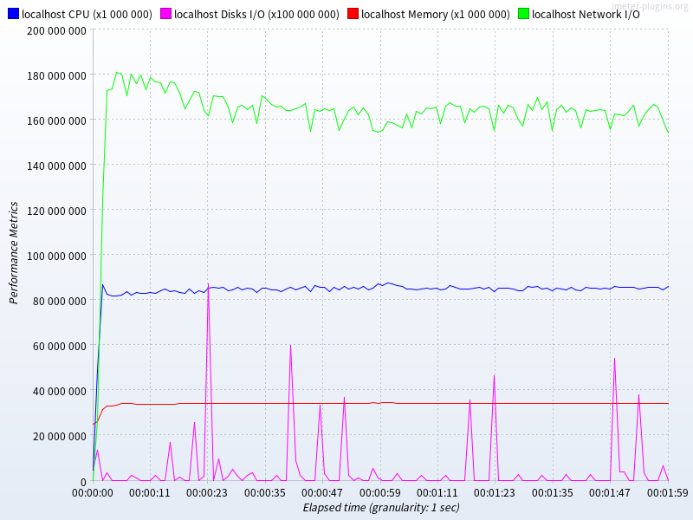
测试期间资源统计
mysql | insert |  |  |  |  |  |  |  |  |  |  |  | joinselect
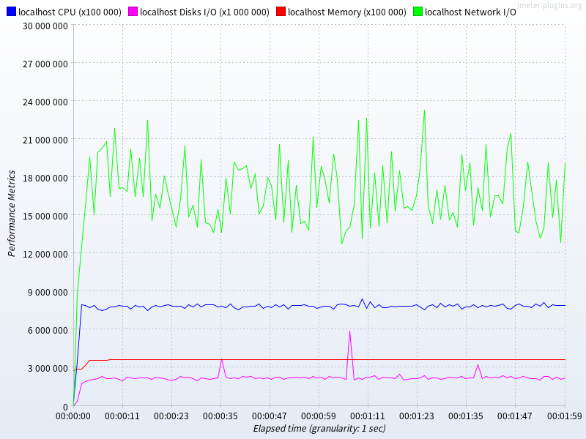

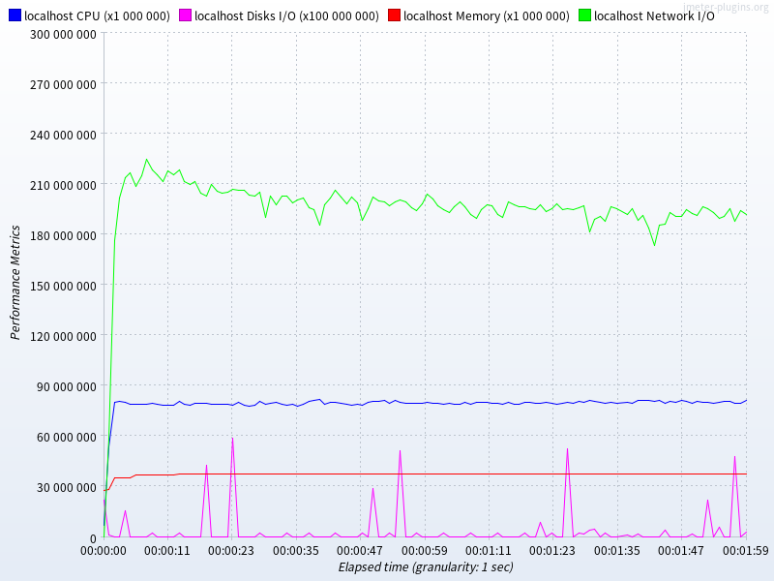
mariadb | insert |  |  |  |  |  |  |  |  |  |  |  | joinselect

